Solicitud gráfica
 | Área: | Matemáticas |  |  | Fecha:
 | Grado: | 9 |  |  | 2016-02-29
 | Título del tema: | Aplica las propiedades de los logaritmos |  |  | ¿Cuaderno de estudio o recurso? | Recurso
 | Editor: | Cristian Bello |  |  | Motor del recurso | M7A

 | Código guión o recurso: | MA_09_07_COREC220 | ← Para determinar este código, visite la hoja de Ayuda
 |  |  |  |  | ESPECIFICACIÓN DE ARCHIVOS A ENTREGAR
Núm. | Archivo Shutterstock o ruta en web | Imagen para: | Tipo | Ubicación de la imagen en el recurso M7A | Nombre imagen SMALL | Tamaño imagen SMALL | Nombre imagen ZOOM | Tamaño imagen ZOOM | Descripción | Observaciones
IMG01 | Imagen en descripción | Recurso M7A | Ilustración | Contenido | MA_09_07_COREC220_IMG01n.png | 286 x 286 px | MA_09_07_COREC220_IMG01a.png | 500 x 500 px | 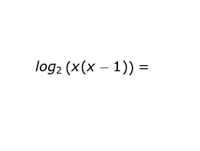
IMG02 | Imagen en descripción | Recurso M7A | Ilustración | Respuesta | MA_09_07_COREC220_IMG02.png | 110 x 110 px |  |  | 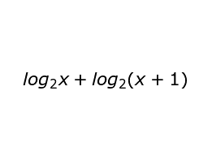
IMG03 | Imagen en descripción | Recurso M7A | Ilustración | Contenido | MA_09_07_COREC220_IMG03n.png | 286 x 286 px | MA_09_07_COREC220_IMG03a.png | 500 x 500 px | 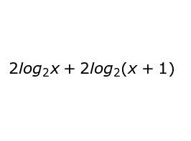
IMG04 | Imagen en descripción | Recurso M7A | Ilustración | Contenido | MA_09_07_COREC220_IMG04n.png | 286 x 286 px | MA_09_07_COREC220_IMG04a.png | 500 x 500 px | 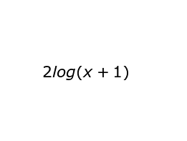
IMG05 | Imagen en descripción | Recurso M7A | Ilustración | Contenido | MA_09_07_COREC220_IMG05n.png | 286 x 286 px | MA_09_07_COREC220_IMG05a.png | 500 x 500 px | 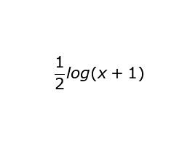
IMG06 | Imagen en descripción | Recurso M7A | Ilustración | Contenido | MA_09_07_COREC220_IMG06n.png | 286 x 286 px | MA_09_07_COREC220_IMG06a.png | 500 x 500 px | 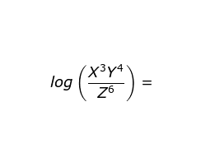
IMG07 | Imagen en descripción | Recurso M7A | Ilustración | Respuesta | MA_09_07_COREC220_IMG07.png | 110 x 110 px |  |  | 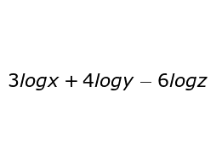
IMG08 | Imagen en descripción | Recurso M7A | Ilustración | Contenido | MA_09_07_COREC220_IMG08n.png | 286 x 286 px | MA_09_07_COREC220_IMG08a.png | 500 x 500 px | 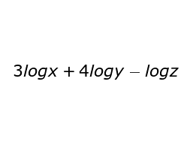
IMG09 | Imagen en descripción | Recurso M7A | Ilustración | Contenido | MA_09_07_COREC220_IMG09n.png | 286 x 286 px | MA_09_07_COREC220_IMG09a.png | 500 x 500 px | 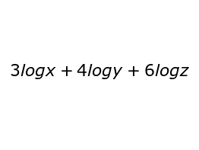
IMG10 | Imagen en descripción | Recurso M7A | Ilustración | Contenido | MA_09_07_COREC220_IMG10n.png | 286 x 286 px | MA_09_07_COREC220_IMG10a.png | 500 x 500 px | 
IMG11 | Imagen en descripción | Recurso M7A | Ilustración | Contenido | MA_09_07_COREC220_IMG11n.png | 286 x 286 px | MA_09_07_COREC220_IMG11a.png | 500 x 500 px | 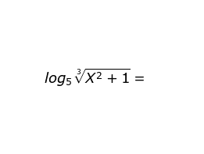
IMG12 | Imagen en descripción | Recurso M7A | Ilustración | Respuesta | MA_09_07_COREC220_IMG12.png | 110 x 110 px |  |  | 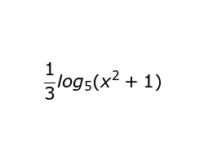
IMG13 | Imagen en descripción | Recurso M7A | Ilustración | Contenido | MA_09_07_COREC220_IMG13n.png | 286 x 286 px | MA_09_07_COREC220_IMG13a.png | 500 x 500 px | 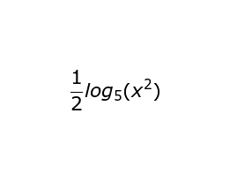
IMG14 | Imagen en descripción | Recurso M7A | Ilustración | Contenido | MA_09_07_COREC220_IMG14n.png | 286 x 286 px | MA_09_07_COREC220_IMG14a.png | 500 x 500 px | 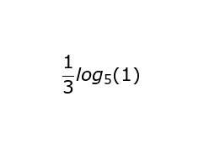
IMG15 | Imagen en descripción | Recurso M7A | Ilustración | Contenido | MA_09_07_COREC220_IMG15n.png | 286 x 286 px | MA_09_07_COREC220_IMG15a.png | 500 x 500 px | 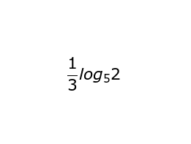
IMG16 | Imagen en descripción | Recurso M7A | Ilustración | Contenido | MA_09_07_COREC220_IMG16n.png | 286 x 286 px | MA_09_07_COREC220_IMG16a.png | 500 x 500 px | 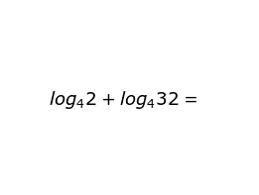
IMG17 | Imagen en descripción | Recurso M7A | Ilustración | Respuesta | MA_09_07_COREC220_IMG17.png | 110 x 110 px |  |  | 
IMG18 | Imagen en descripción | Recurso M7A | Ilustración | Contenido | MA_09_07_COREC220_IMG18n.png | 286 x 286 px | MA_09_07_COREC220_IMG18a.png | 500 x 500 px | 
IMG19 | Imagen en descripción | Recurso M7A | Ilustración | Contenido | MA_09_07_COREC220_IMG19n.png | 286 x 286 px | MA_09_07_COREC220_IMG19a.png | 500 x 500 px | 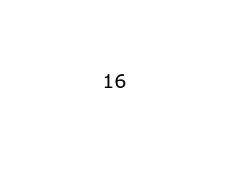
IMG20 | Imagen en descripción | Recurso M7A | Ilustración | Contenido | MA_09_07_COREC220_IMG20n.png | 286 x 286 px | MA_09_07_COREC220_IMG20a.png | 500 x 500 px | 
IMG21 | Imagen en descripción | Recurso M7A | Ilustración | Contenido | MA_09_07_COREC220_IMG21n.png | 286 x 286 px | MA_09_07_COREC220_IMG21a.png | 500 x 500 px | 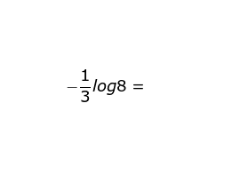
IMG22 | Imagen en descripción | Recurso M7A | Ilustración | Respuesta | MA_09_07_COREC220_IMG22.png | 110 x 110 px |  |  | 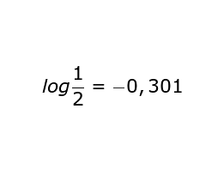
IMG23 | Imagen en descripción | Recurso M7A | Ilustración | Contenido | MA_09_07_COREC220_IMG23n.png | 286 x 286 px | MA_09_07_COREC220_IMG23a.png | 500 x 500 px | 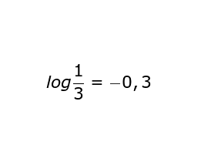
IMG24 | Imagen en descripción | Recurso M7A | Ilustración | Contenido | MA_09_07_COREC220_IMG24n.png | 286 x 286 px | MA_09_07_COREC220_IMG24a.png | 500 x 500 px | 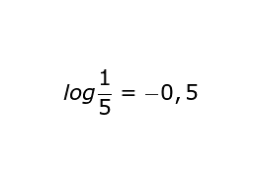
IMG25 | Imagen en descripción | Recurso M7A | Ilustración | Contenido | MA_09_07_COREC220_IMG25n.png | 286 x 286 px | MA_09_07_COREC220_IMG25a.png | 500 x 500 px | 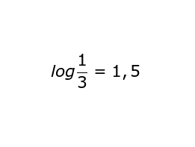
IMG26 | Imagen en descripción | Recurso M7A | Ilustración | Contenido | MA_09_07_COREC220_IMG26n.png | 286 x 286 px | MA_09_07_COREC220_IMG26a.png | 500 x 500 px | 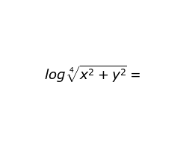
IMG27 | Imagen en descripción | Recurso M7A | Ilustración | Respuesta | MA_09_07_COREC220_IMG27.png | 110 x 110 px |  |  | 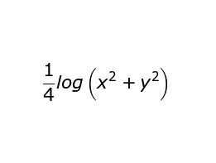
IMG28 | Imagen en descripción | Recurso M7A | Ilustración | Contenido | MA_09_07_COREC220_IMG28n.png | 286 x 286 px | MA_09_07_COREC220_IMG28a.png | 500 x 500 px | 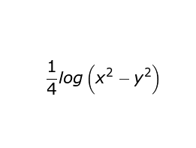
IMG29 | Imagen en descripción | Recurso M7A | Ilustración | Contenido | MA_09_07_COREC220_IMG29n.png | 286 x 286 px | MA_09_07_COREC220_IMG29a.png | 500 x 500 px | 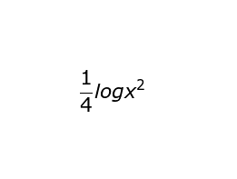
IMG30 | Imagen en descripción | Recurso M7A | Ilustración | Contenido | MA_09_07_COREC220_IMG30n.png | 286 x 286 px | MA_09_07_COREC220_IMG30a.png | 500 x 500 px | 